상품제안서
ST451 핸드폰거치 슬림거울 | 상품코드: S09769

 |  |  |  |  |  | 02-713-8555 | www.synergygift.co.kr
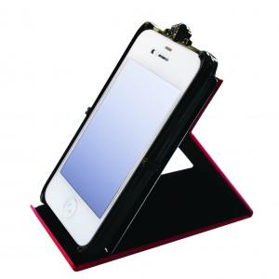 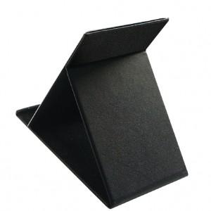 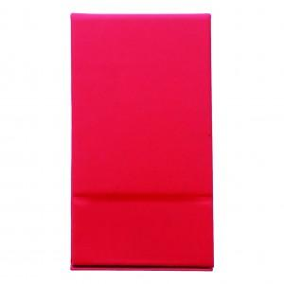

【상세/제작정보】 | 200개 이하 주문시 인쇄비 1도당 20,000원

【인쇄/포장옵션】 | 실크 / OPP(비닐)

【공급단가】 | 수량 | 200~ | 1,000~ | 2,000~ | 4,000~
*VAT별도 | 단가 | 2,840원 | 2,730원 | 2,630원 | 2,520원

【상품 URL】 | https://www.synergygift.co.kr:443/src/goods_detail.php?gdno=2195

